출고시스템
com_con_no 계출번호 기준 | rent_l_cd 계약번호 기준

사전계약관리
car_pur_com_pre

출금관리
pay
출금세부항목
pay_item

계약관리
cont
출고관리
car_pur

자체출고관리
car_pur_com
배달탁송
cons_pur

사전계약관리
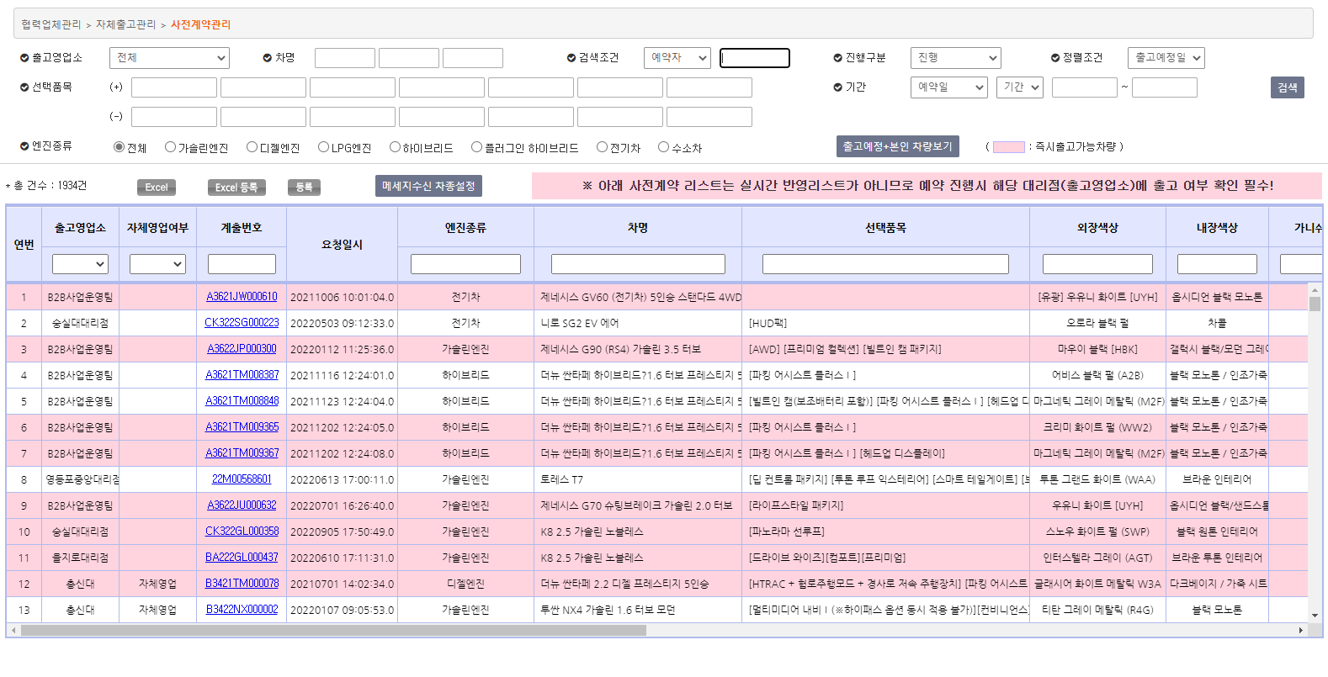

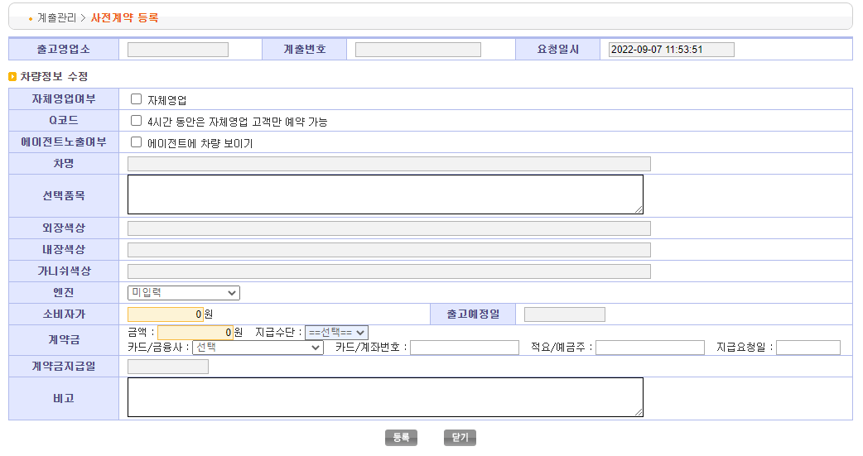

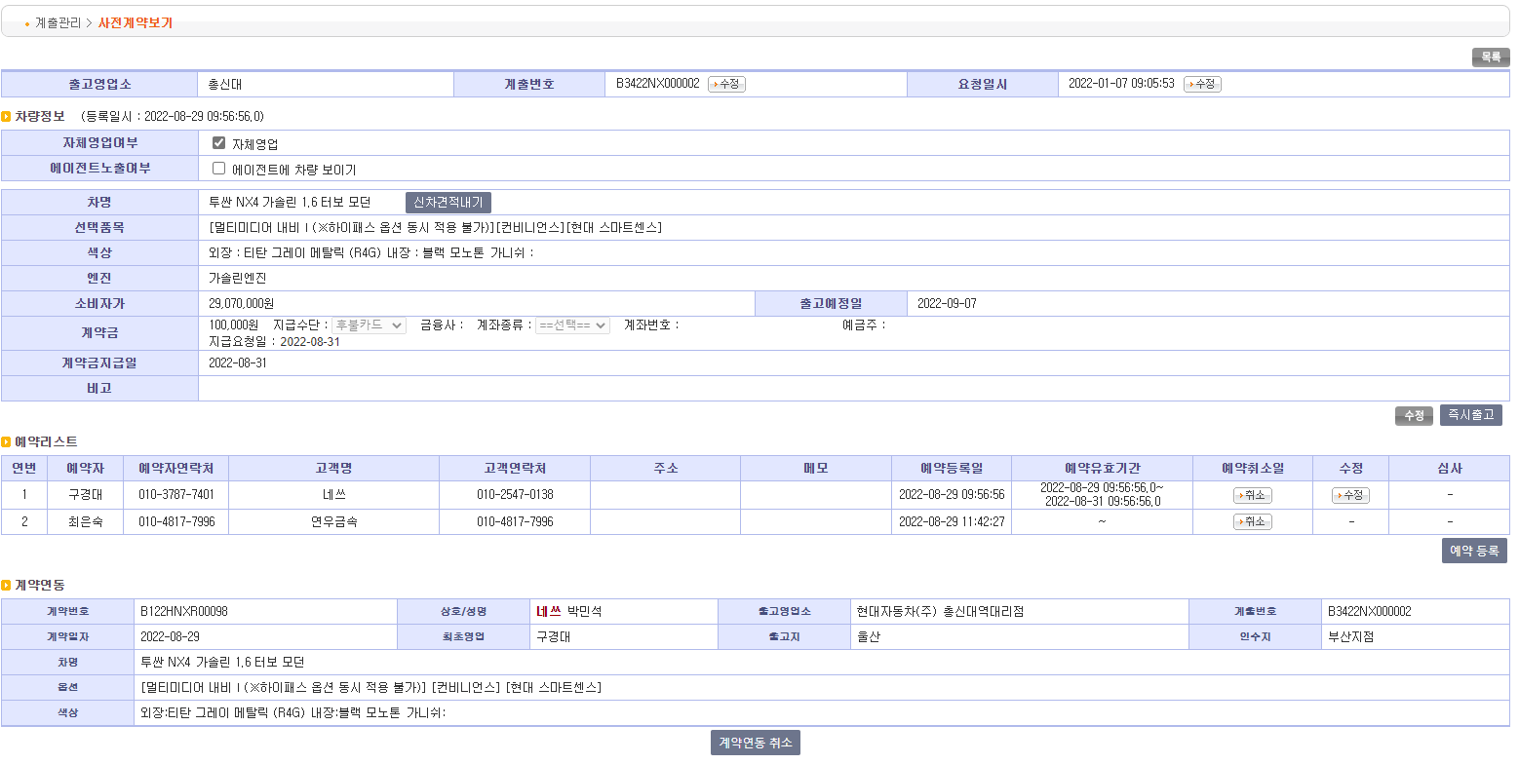

계약연동시 프로시저 p_com_pre_sys_cont 처리

